ปก
 | ทะเบียนติดตามเฝ้าระวังการติดเชื้อ
จากการสอดใส่อุปกรณ์ / หัตถการ / แผลกดทับ /ล้างไตทางหน้าท้อง

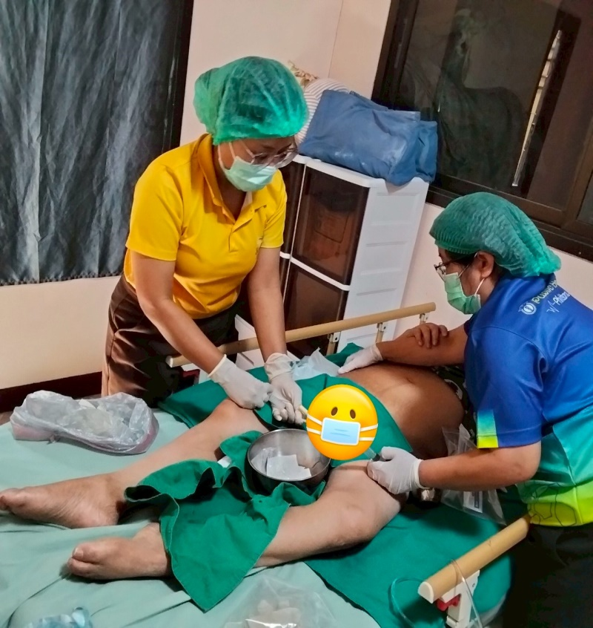
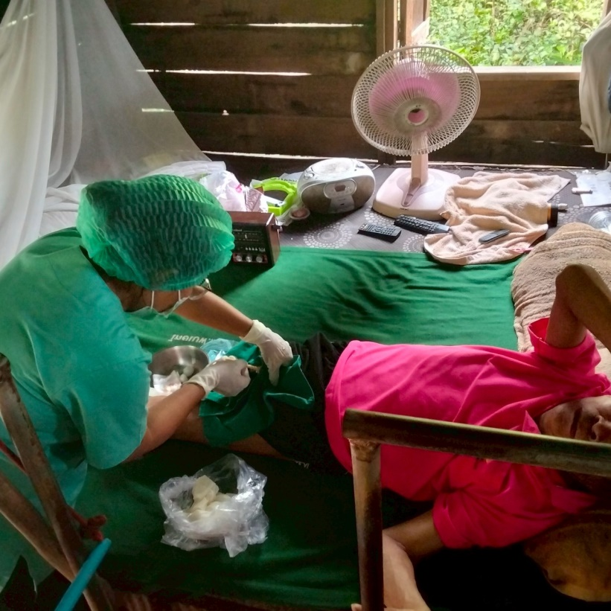

 | โรงพยาบาลส่งเสริมสุขภาพตำบล.................. อำเภอสามเงา จังหวัดตาก
 |  | สังกัดองค์การบริหารส่วนจังหวัดตาก

